Cover
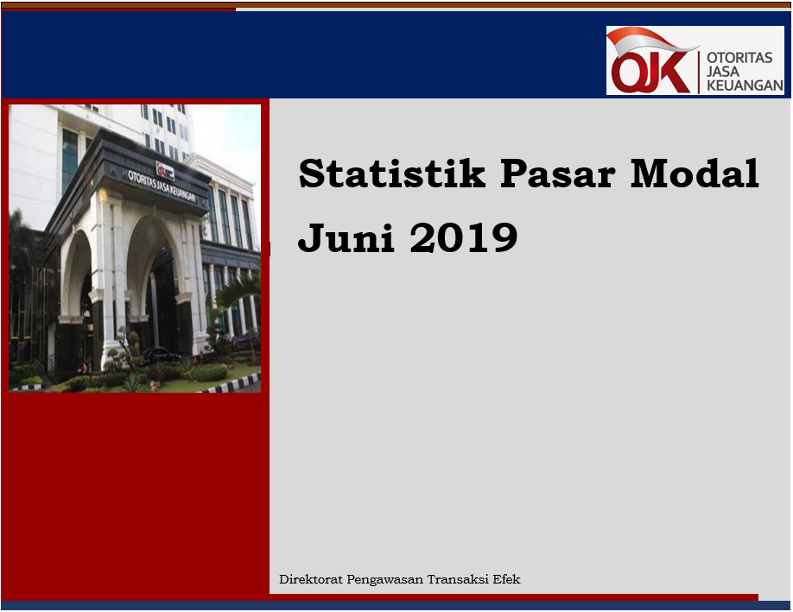

Disclaimer
STATISTIK PASAR MODAL BULAN JUNI 2019

Disclaimer
Publikasi ini hanya ditujukan untuk kalangan terbatas OJK. Walaupun OJK telah berupaya memastikan kualitas data pada publikasi ini namun, OJK tidak bertanggung jawab dalam hal terdapat ketidakakuratan atau ketidaklengkapan dalam penyajian data pada publikasi ini. OJK juga tidak bertanggungjawab atas kerugian yang ditimbulkan dari penggunaan data pada publikasi ini.

 | Direktorat Pengawasan Transaksi Efek

I. Diagram Venn
Hal-1 | Direktorat Pengawasan Transaksi Efek | |  | Juni 2019

Diagram Venn SID per sistem
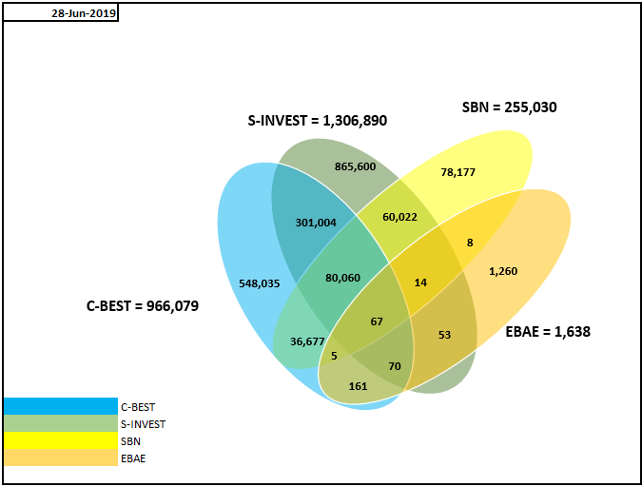

Tabel Crosslink (detail)*

 | SID per 28 JUN 2019
 | SID C-BEST ONLY | 548,035
 | CROSSLINK SID C-BEST - S-INVEST | 301,004
 | SID SBN ONLY | 78,177
 | SID EBAE ONLY | 1,260
 | CROSSLINK SID C-BEST - S-INVEST - EBAE | 70
 | CROSSLINK SID C-BEST - SBN | 36,677
 | CROSSLINK SID C-BEST - EBAE | 161
 | CROSSLINK SID C-BEST - S-INVEST - SBN | 80,060
 | CROSSLINK SID C-BEST - S-INVEST - SBN - EBAE | 67
 | CROSSLINK SID SBN - EBAE | 8
 | CROSSLINK SID S-INVEST - EBAE | 53
 | CROSSLINK SID S-INVEST - SBN | 60,022
 | CROSSLINK SID C-BEST - SBN - EBAE | 5
 | CROSSLINK SID S-INVEST - SBN - EBAE | 14
 | SID S-INVEST ONLY | 865,600
 | TOTAL | 1,971,213

 | SYSTEM_TYPE | TOTAL SID
 | CBEST | 966,079
 | S-INVEST | 1,306,890
 | SBN | 255,030
 | EBAE | 1,638

